Installationsmaterial m. Bilder
Artikelnummer | Artikelbezeichnung | Einheit | Entnahmemenge | Lagerplatz | zusätzliche Infos: | ET-Bild

 | Schläuche + dazugehörige Verbinder
RM PA4x2BLAU | Luftschlauch 4 mm | lfm. |  |  | 1 Bund = 100m
RM PA6x4BLAU | Luftschlauch 6 mm | lfm. |  |  | 1 Bund = 100m
L9113800656 | Druckluftschlauch 8mm blau | lfm. |  |  | 1 Bund = 100m
RO PA22x18 | Luftschlauch 22 mm | lfm. |  |  | 1 Bund = 100m
9.1138.0152.2 | Luftschlauch 14 mm | lfm. |  |  | 1 Bund = 100m
9.1138.0153.3 | Luftschlauch 10 mm | lfm. |  |  | 1 Bund = 100m
9.1065.0126.0 | Schlauch grün 19mm (nur für Doppelanlage) | lfm.
9.1065.0100.0 | Schlauch rot 19mm (nur für Doppelanlage) | lfm.
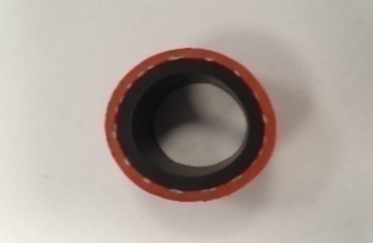
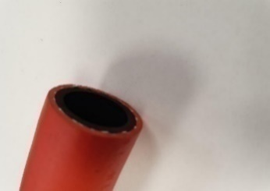
9.1065.0127.0 | Schlauch blau 19mm (nur für Doppelanlage) | lfm.
L9106501010 | Schlauch grün 19 mm | lfm.
L9106501000 | Schlauch rot 19 mm | lfm.
L9106501020 | Schlauch blau 19 mm | lfm.
L9106500936 | Wasserleitung rot 16 mm | lfm.
L9106500980 | Wasserleitung blau 16 mm | lfm.
L9106500970 | Wasserleitung grün 16 mm | lfm.
T0558782 | Verbinder Wasserschl. 16mm | Stk.
L5100463910 | "Schlauchsäule" (Verbinder) 16 auf 19mm | Stk.
L5100474850 | Verbinder 19mm Wasserschlauch
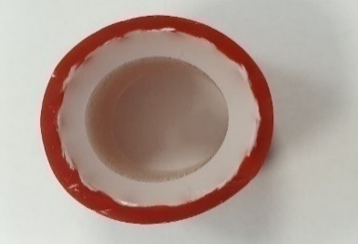
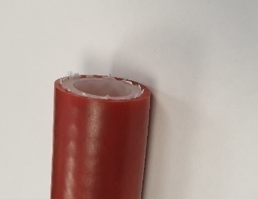
9.1065.0061.3 | Dippmittelschlauch | lfm. |  |  | 1 Bund = 50m
9.1185.0160.3 | Vakuumschlauch | lfm. |  |  | 1 Bund = 30 m
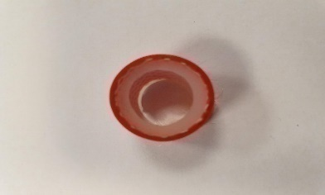
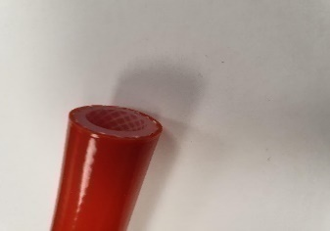
9.1185.0351.5 | (1) Schlauch UNISIL 16x4,8 Silicon (ROT) | lfm. |  |  | 1 Bund = 25m / für M4USE
L9118500656 | (2) Schlauch Silipress 12,5x4 Silicon(ROT) | lfm. |  |  | nahezu kompl. Roboter
9.1185.0099.5 | Milchleitung (PVC) | lfm. |  |  | 1 Bund = 100m
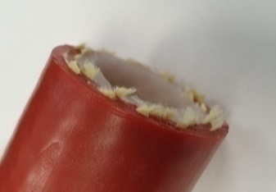
9.1065.0064.6 | (3) Schlauch 22x3,5 Silicon (ROT) | lfm. |  |  | für Milchfilter
9.1185.0100.6 | Isolierung Milchleitung Normal (2m) | stk. |  |  | 65 Stk. in VPE
LD221420101935 | PE Isolierung groß - Außendurchmesser: 35mm (1m) | lfm. |  |  | 61 Stk. in VPE
FE053543 | Flexibler Schrumpfschlauch Box 6,4mm grün-gelb | lfm. |  |  | Kabelschutz / Isolation |  | (-1)

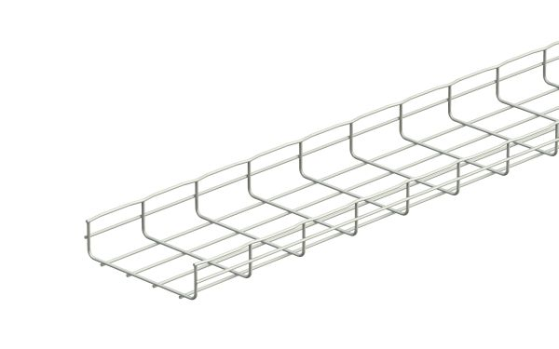
 | Gitterrinnen + Zubehör
FE224457 | Gitterrinne 54x100 (3m = 1 Stück) | Stk / lfm. |  |  |  |  | (-2)
FE224632 | Gitterrinne 54x300 (3m = 1 Stück) | Stk / lfm.
FE224633 | Gitterrinne 54x400 (3m = 1 Stück) | Stk / lfm. |  |  |  |  | (-3)
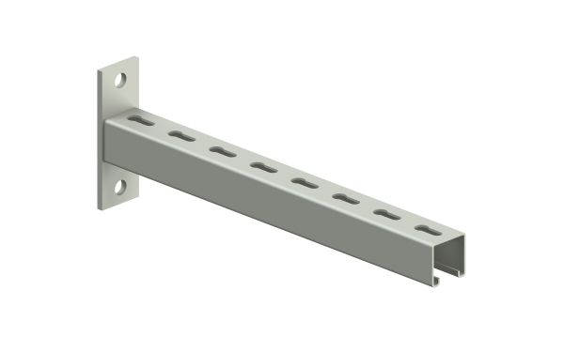
FE045973 | Ausleger für Gitterrinnen (100mm) pro mtr./1 Stk. | stk. |  |  | 20 Stk. in einer VPE
FE045975 | Ausleger für Gitterrinnen (300mm) pro mtr./1 Stk. | stk. |  |  | 16 Stk. in einer VPE
FE045976 | Ausleger für Gitterrinnen (400mm) pro mtr./1 Stk. | stk. |  |  | 12 Stk. in einer VPE
FE045978 | Ausleger für Gitterrinnen (600mm) - Konsole CM | stk. |  |  | 8 Stk. in einer VPE
QU2641540 | Ausleger für Gitterrinnen (800mm) | stk.
FE225082 | Schrauben f. Gitterrinnen
FE225081 | Platten f. Gitterrinnen

 | Kabel
FE025922 | Patchkabel 0,5 m | stk.

FE025923 | Patchkabel 1,0 m | stk.

FE025926 | Patchkabel 3,0 m | stk.

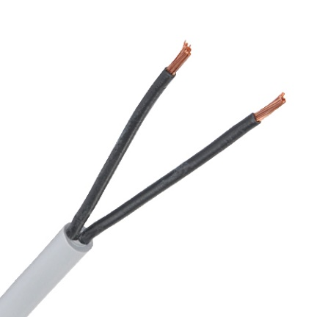
FE131963 | (1) Steuerleitung ungeschirmt 2x0,75 | lfm. |  |  | 1 Bund = 100 m | (-1)

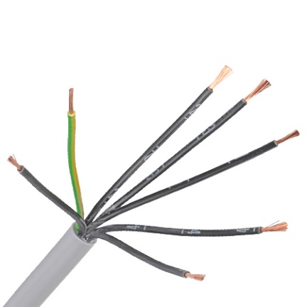
FE132203 | (2) Steuerleitung ungeschirmt 7x0,75 | lfm. |  |  | 1 Bund = 100 m | (-2)

FE135472 | Steuerleitung 3x1,5 | lfm.

Fe132129 | Steuerleitung ungeschirmt 2x1 | lfm. |  |  | 1 Bund = 100 m

FE844746 | (3) Steuerleitung geschirmt 3x2,5 | lfm. |  |  |  | (-3)

FE025406 | (4) Datenkabel Cat. 7 grün | lfm. |  |  | 1 Bund = 250 m | (-4)


 | Elektrozubehör
FE786161 | (1) Anschlusseinheit BTR E-DATmodul REG8 | stk. |  |  |  | (-1)
--> FE780162

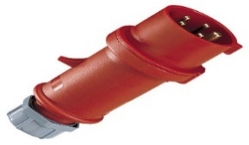
FE720655 | (2) 5- pol. CEE-Stecker 16A | stk. |  |  |  | (-2)

FE050456 | (3) PVC-Kanal 40x40 Kabelkanal (2m) | stk. |  |  | 1 Stk. = 2 m (Meterware buchen!) | (-3)
 |  |  |  |  | 1 Bund = 16 m

FE050459 | (4) PVC-Kanal 40x60 Kabelkanal (2m) | stk. |  |  | 1 Stk. = 2 m (Meterware buchen!) | (-4)
 |  |  |  |  | 1 Bund = 16 m

FE050471 | (5) PVC-Kanal 60x110 Kabelkanal (2m) | stk. |  |  | 1 Stk. = 2 m (Meterware buchen!) | (-5)
 |  |  |  |  | 1 Bund = 16 m

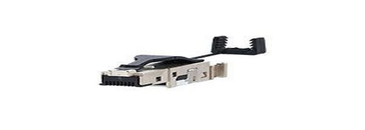
FE780162 | (6) Netzwerkstecker männlich | stk. |  |  |  | (-6)

FE872026 | WAGO Verbindungsklemmen 2polig | stk. |  |  | (221-412)
FE872027 | WAGO Verbindungsklemmen 3polig | stk. |  |  | (221-413)
FE872028 | WAGO Verbindungsklemmen 5polig | stk.

 | Sonstiges Zubehör
FE803592 | Kunststoff Isolierrohr DN25 - Typrohr |  |  |  | 1x Typrohr = 3m 19 Stk. im Bündel
FE050420 | PROT Klemmschelle M25 - Typrohrschellen |  |  |  | 100 Stk. im Pack

9.1066.0023.6 | Schlauchschellen (35-50mm) | stk.

BZ00999 | Spaltenanker | stk. |  |  |  | gerade

BD300302 | Spaltenanker (uneben) | stk. |  |  | Sonderausführung | uneben

9.1137.0937.2 | Milchleitungsschellen (Schwarz) | stk. |  |  | Achtung! 10er Packungen

9.1130.0028.3 | Dichtung Rohrkühler | stk.

9.1066.0054.2 | Schlauchklemmen Dippmittelleitung 10.5-12.0 | stk.

9.1066.0120.0 | Schlauchklemme Edelstahl f. Wasserschlauch 20-32 | stk.

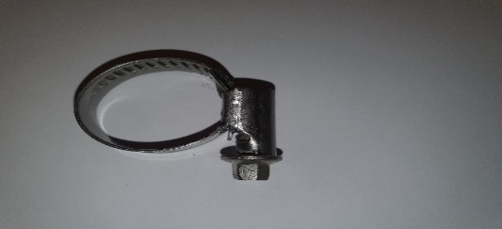
9.1066.0020.3 | (1) Schlauchklemme 16-27 V2A (PVC Milchleitung) | stk. |  |  |  | (-1)

L9106600236 | Schlauchklemme Vakuumleitung 35-50 V2A

9.1066.0065.6 | Tri - Clamp Schelle Rohrkühler | stk.

5.1004.5853.0 | Milchleitungsanschluss Rohrkühler gerade | stk.

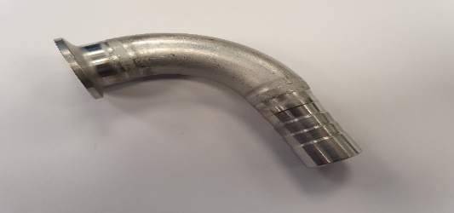
5.1080.0731.0 | (2) 90° Bogen Milchleitungsanschluss Rohrkühler | stk. |  |  |  | (-2)

L400361 | (3) Y-Stück Milchleitung, Edelstahl | stk. |  |  | 3x Pex - 22mm | (-3)

L5100554520 | Neues Y-Stück, geschweißt, 19mm | stk. |  |  | Bei Bedarf bestellen - größere Ränder
L5100473600 | Y-Stück Wasserleitung, 19mm | stk.

L9113812370 | T-Verbinder 22mm | stk.
L5100550360 | Verbinder 22 - 14 mm gerade | stk.

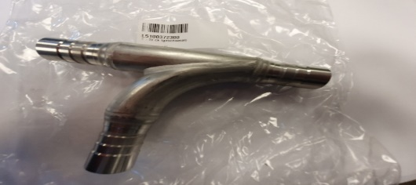
5.1003.7230.0 | (4) T-Stück Milchleitung (geschweißt) | stk. |  |  |  | (-4)

RMWE12ESE | (5) 90' Einschraubwinkel 1/2" | stk. |  |  |  | (-5)

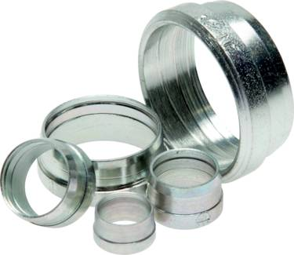
RMD22L | (6) Schneidring 22 | stk. |  |  |  | (-6)

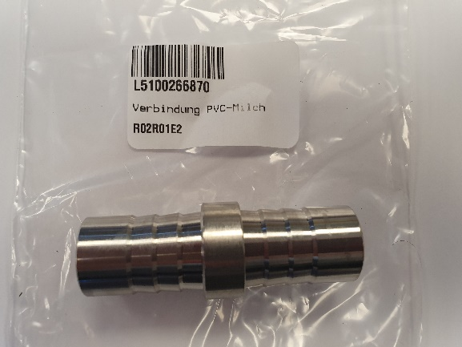
5.1002.6687.0 | (7) Milchleitungsverbinder PVC | stk. |  |  |  | (-7)

L5972300002 | (8) Satz Texastorflügel 400mm | Satz (Stk.) |  |  | 1 Satz = 2 Stk. 1x links und 1x rechts | (-8)

 | Festo
ROIQST40 | T-Stück 4-4-4 | stk.

ROIQSG40 | Verbinder gerade 4 | stk.

ROIQSG40H60 | Reduzierung 6 auf 4 | stk.

ROIQSG60H40 | Reduzierung 4 auf 6 | stk.

ROIQST60 | T-Stück 6-6-6 | stk.

ROIQSG60 | Verbinder gerade 6 | stk.

ROIQSL186 | Winkelstück 6 für Ventilblock | stk.

RMIQSDRV60 | Drosselrückschlagventil 6 | stk.

ROIQSY60 | Y-Stück 6 | stk.

ROIQSG80 | Verbinder gerade 8 | stk.

ROIQSG100 | Verbinder gerade 10 | stk.

ROIQST100 | T-Stück 10-10-10 | stk.

RMIQST10060100 | T-Stück 10-6-10 | stk.

RMIQSG10060 | Reduzierung 10 auf 6 | stk.

ROIQSY100 | Y-Stück 10 | stk.

RMIQSG1210G | 10er Einschraubung auf Halbzoll | stk.

RMHIQS100 | Rückschlagventil 10, gerade | stk.

ROIQSG140 | Verbinder gerade 14 | stk.

RMIQST140 | T-Stück 14-14-14 | stk.

ROIQSG1214 | 14er Einschraubung auf Halbzoll | stk.

RMIQST220 | T-Stück 22-22-22 | stk.

L5100550360 | Verbinder 22 - 14 mm gerade | stk.

 | Verbrauch - Berner
Schrauben | (1) Sechskantschraube DIN 933, Edelstahl A2 | Pack |  |  | blank, Vollgewinde
 | Art. Nummer Berner:
M5 x 20 | 109240
M5 x 30 | 109266
M5 x 60 | 913128 |  |  |  |  | (-1)
M5 x 70 | 95549
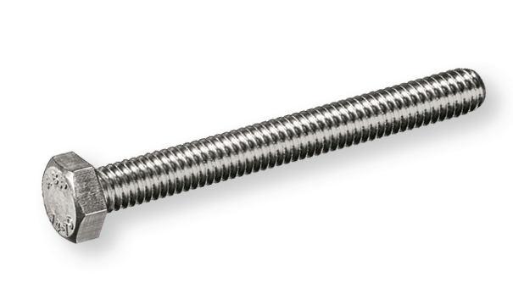
M6 x 30 | 109320
M6 x 50 | 271705
M6 x 80 | 356719
M6 x 100 | 21515
M8 x 35 | 224960
M8 x 60 | 224944
M8 x 70 | 356751
M8 x 100 | 101994
M10 x 30 | 109428
M10 x 50 | 356816
M10 x 100 | 913143
M12 x 60 | 109460
M12 x 100 | 101995 |  |  |  |  | (-2)
 | (2) Sechskantschraube DIN 931, Edelstahl A2, blank | Pack
M6 x 50 | 109460
M12 x 100 | 101995
 | (3) Holzschraube 6KT, Edelstahl A2, blank | Pack |  |  | Sechskantkopf
6 x 80 | 835155 |  |  |  |  | (-3)
6 x 120 | 933074
8 x 35 | 94764
8 x 60 | 284130
8 x 120 | 933082
8 x 140 | 933090
10 x 80 | 932481
10 x 100 | 932482
 | (4) Flachkopfschraube ISO 7380-2, Innensechskant, Edelstahl A2 blank, mit Flansch | Pack |  |  | Edelstahl A2 blank | (-4)
M4 x 8 | 18217
M x 40 | 96199
M8 x 12 | 18230
M8 x 50 | 18239
 | (5) Schlaganker (SimplexAnchor SIMPLEXanchor BAZ) | Pack |  |  |  | (-5)
10 x 105 mm | 80484
12 x 130 mm | 80576
 | (6) Zylinderschraube DIN 912, Edelstahl A2, A2 blank | Pack |  |  |  | (-6)
M4 x 35 | 516937
M5 x 12 | 354830
M5 x 16 | 354848
M5 x 35 | 354880
M5 x 50 | 26514
M6 x 12 | 354902
M6 x 65 | 553190
M6 x 80 | 116023
M12 x 35 | 355194
M12 x 50 | 355216 |  |  |  |  | (-7)
 | (7) Flachrundschraube DIN 603, Stahl, 8.8, verzinkt | Pack |  |  | mit Vierkantansatz, ohne Mutter
M6 x 30 | 137378
M6 x 60 | 137384
M8 x 50 | 113609
 | (8) Bohrschraube Innensechsrund, Edelstahl A2, TX 25 | Pack |  |  | tahlunterkondtruktion bis 5 mm | (-8)
12 mm, 5 x 50 | 103265
12 mm, 5 x 25 | 103782

Muttern + Scheiben | Sechskantmutter DIN 934, Edelstahl A2, A2 blank | Pack
M5 | 5355
M6 | 5363
M8 | 5371
M10 | 5380
M12 | 5398
M14 | 356506
M16 | 5401
 | Unterlegscheibe DIN 9021, Edelstahl A2, blank | Pack
M6 | 3335 |  |  |  | Innen ø: 6,4 mm / Außen: 18mm
M8 | 284467 |  |  |  | Innen ø: 8,4 mm / Außen: 24mm
M10 | 3337 |  |  |  | Innen ø: 10,5 mm / Außen: 30mm
M12 | 101967 |  |  |  | Innen ø: 13 mm / Außen: 37mm
 | Unterlegscheibe DIN 125-1, Edelstahl A2, A2 blank | Pack
M5 | 7595 |  |  |  | Innen ø: 5,3 mm / Außen: 10mm
M6 | 7609 |  |  |  | Innen ø: 6,4 mm / Außen: 12mm
M8 | 7617 |  |  |  | Innen ø: 8,4 mm / Außen: 16mm
M10 | 7625 |  |  |  | Innen ø: 10,5 mm / Außen: 20mm
M12 | 913240 |  |  |  | Innen ø: 13 mm / Außen: 24mm
 | Sicherungs-Sechskantmutter DIN 985, Edelstahl A2 | Pack
M5 | 356433
M6 | 356441
M8 | 356450
M10 | 356468
M12 | 356476
M14 | 20924
M16 | 356484
 | Kepsmutter Stahl, 8, verzinkt, mit Flansch | Pack
M6 | 4120
M8 | 4138

Sonstiges | Universaldübel UNIVERSALfix Polyethylen (PE) | Pack |  |  | mit Bund
6 x 38 | 135182
8 x 51 | 135184
10 x 61 | 135185
12 x 71 | 135187
Art. Nummer: | Bezeichnung:
369975 | Kabelbinder Polyamid, mit Nylonzunge 4,5x360 mm | Pack |  |  | lang - 100 Stück in Pack
 | Kabelbinder Polyamid, mit Nylonzunge | Pack |  |  | kurz - 100 Stück in Pack

336815 | Wärmeschrumpfverbinder 0.5 - 1.5 mm² | Stück |  |  | Stoßverbinder
144703 | Wärmeschrumpfverbinder 0.5 - 1.5 mm², | Stück |  |  | Ringzunge
336823 | Wärmeschrumpfverbinder 1.5 - 2.5 mm² | Stück |  |  | Stoßverbinder
145572 | Wärmeschrumpfverbinder 1.5 - 2.5 mm² | Stück |  |  | Ringzunge

243912 | Trennscheibe INOXline Premium Pro Tec | Stück |  |  | mit Aqua-Stopp - 12220 r/min

80540 | Ankerhülse MULTICOMPOUNDsystem MCS Plus H | Stück |  |  | Kunststoff, 20 x 85

147769 | Kupferpaste, 100g
363386 | Hochtemperatur Silikon, rot, 80ml
213965 | Berner Schmierfett (weißes Sprühfett), 500ml
371148 | Berner Bremsenreiniger, 500ml
21814 | Berner Bohr- und Schneidöl, 400ml
38110 | Berner Servicespray, 400ml
148598 | Berner Zinkspray, grau, 400ml
243190 | Schraubensicherung hochfest, 60g | Stück |  |  | Blau
243192 | Schraubensicherung mittelfest, 24g | Stück |  |  | Grün

Installationsmaterial (alt)
KDW Entnahmeformular Einbau
Techniker |  | 
Datum
Kunde
Maschine
Seriennummer
Auftragsnummer

Artikelnummer | Artikelbezeichnung | Einheit | Entnahmemenge | zusätzliche Infos:

 | Schläuche
RM PA4x2BLAU | Luftschlauch 4 mm | lfm.
RM PA6x4BLAU | Luftschlauch 6 mm | lfm.
L9113800656 | Druckluftschlauch 8mm blau | lfm.
RO PA22x18 | Luftschlauch 22 mm | lfm.
9.1138.0152.2 | Luftschlauch 14 mm | lfm.
9.1138.0153.3 | Luftschlauch 10 mm | lfm.
9.1065.0126.0 | Schlauch grün 19mm (nur für Doppelanlage) | lfm.
9.1065.0100.0 | Schlauch rot 19mm (nur für Doppelanlage) | lfm.
9.1065.0127.0 | Schlauch blau 19mm (nur für Doppelanlage) | lfm.
L9106501010 | Schlauch grün 19 mm | lfm.
L9106501000 | Schlauch rot 19 mm | lfm.
L9106501020 | Schlauch blau 19 mm | lfm.
L9106500936 | Wasserleitung rot 16 mm | lfm.
L9106500980 | Wasserleitung blau 16 mm | lfm.
L9106500970 | Wasserleitung grün 16 mm | lfm.
9.1065.0061.3 | Dippmittelschlauch | lfm.
9.1185.0160.3 | Vakuumschlauch | lfm. |  | Abpackungsgröße. 1 Bund = 30 m
9.1185.0351.5 | Schlauch UNISIL 16x4,8 Silicon (ROT) | lfm.
L9118500656 | Schlauch Silipress 12,5x4 Silicon(ROT) | lfm.
9.1185.0099.5 | Milchleitung | lfm.
9.1065.0064.6 | Schlauch 22x3,5 Silicon (ROT) f. Milchfilter | lfm.
9.1185.0100.6 | Isolierung Normal (2m) | stk.
LD221420101935 | Isolierung groß | lfm.

 | Gitterrinnen + Zubehör
FE224457 | Gitterrinne 54x100 (3m) | stk.
FE224632 | Gitterrinne 54x300 (3m) | stk.
FE224633 | Gitterrinne 54x400 (3m) | stk.
FE045973 | Ausleger für Gitterrinnen (100mm) pro mtr./1 Stk. | stk.
FE045975 | Ausleger für Gitterrinnen (300mm) pro mtr./1 Stk. | stk.
FE045976 | Ausleger für Gitterrinnen (400mm) pro mtr./1 Stk. | stk.
FE045978 | Ausleger für Gitterrinnen (600mm) - Konsole CM
QU2641540 | Ausleger für Gitterrinnen (800mm)

 | Kabel
FE025922 | Patchkabel 0,5 m | stk.
FE025923 | Patchkabel 1,0 m | stk.
FE025926 | Patchkabel 3,0 m | stk.
FE131963 | Steuerleitung ungeschirmt 2x0,75 | lfm.
FE132203 | Steuerleitung ungeschirmt 7x0,75 | lfm.
FE135472 | Steuerleitung 3x1,5 | lfm.
Fe132129 | Steuerleitung ungeschirmt 2x1 | lfm.
FE844746 | Steuerleitung geschirmt 3x2,5 | lfm.
FE025406 | Datenkabel Cat. 7 grün | lfm.

 | Elektrozubehör
FE786161 | Anschlusseinheit BTR E-DATmodul REG8 | stk.
FE720655 | 5- pol. CEE-Stecker 16A | stk.
FE050456 | PVC-Kanal 40x40 Kabelkanal (2m) | stk. |  | 1 Stk. = 2 m (Meterware buchen!)
FE050459 | PVC-Kanal 40x60 Kabelkanal (2m) | stk. |  | 2 Stk. = 2 m (Meterware buchen!)
FE050471 | PVC-Kanal 60x110 Kabelkanal (2m) | stk. |  | 3 Stk. = 2 m (Meterware buchen!)
FE780162 | Netzwerkstecker männlich | stk.

 | Sonstiges Zubehör
9.1066.0023.6 | Schlauchschellen (35-50mm) | stk.
BE 29172 | Spaltenanker | stk.
BD300302 | Spaltenanker (uneben) | stk. |  | Sonderausführung
9.1137.0937.2 | Milchleitungsschellen (Schwarz) | stk. |  | Achtung! 10er Packungen
9.1130.0028.3 | Dichtung Rohrkühler | stk.
9.1066.0054.2 | Schlauchklemmen Dippmittelleitung 10.5-12.0 | stk.
9.1066.0020.3 | Schlauchklemme 16-27 V2A | stk.
9.1066.0065.6 | Tri - Clamp Schelle Rohrkühler | stk.
5.1004.5853.0 | Milchleitungsanschluss Rohrkühler gerade | stk.
5.1080.0731.0 | 90° Bogen Milchleitungsanschluss Rohrkühler | stk.
L400361 | Y-Stück Milchleitung | stk.
5.1003.7230.0 | T-Stück Milchleitung | stk.
RMWE12ESE | 90' Einschraubwinkel 1/2" | stk.
RMD22L | Schneidring 22 | stk.
5.1002.6687.0 | Milchleitungsverbinder (PVC) | stk.
L5972300002 | Satz Texastorflügel 400mm | stk. |  | 1 Satz = 2 Stk. 1x links und 1x rechts

